Прайс
ООО «Фитсэйф» - разработка, производство и продажа аксессуаров для фитнеса
Преимущества сотрудничества с нами: 1. Собственное производство полного цикла на территории России (г. Екатеринбург); 2. Только лучшие материалы и комплектующие (натуральная высококачественная кожа, пряжки из нержавеющей стали); 3. Диапазон регулировок каждого из размеров поясов на 70% шире конкурентов: это в два раза повышает вероятность продажи товара «здесь и сейчас»; 4. Отсутствие переплаты фирмам–посредникам; 5. Статус официального дилера и реклама на наших ресурсах в соцсетях с аудиторией более 40.000 человек; 6. Возможность заказывать уникальные вещи исходя из своих предпочтений; 7. Широкий размерный ряд поясов штангиста (редкие размеры, такие как XS и XXL, которые практически отсутствуют у конкурентов, но пользуются большим спросом); 8. Бесплатная доставка заказа до терминалов транспортных компаний; 9. Гарантия на продукцию 1 год; 10. Возможность работы по дропшиппингу: это позволит не замораживать большие средства и зарабатывать на продукции; 11. Бесплатное обучение персонала продажам продукции при необходимости; 12. Дизайнерские чугунные гири в ассортименте от производителя.
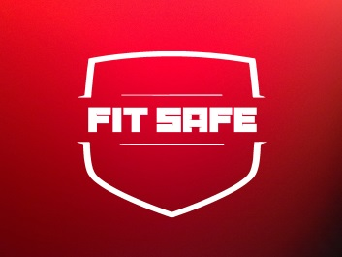 | Местоположение: г. Екатеринбург Конт.тел: +7(982)6275643 E-mail: fitsafe@yandex.ru Сайт: http://fitsafe.ru Группа в контакте: http://vk.com/fitsafe Facebook: https://www.facebook.com/groups/1500395333621587/ Instagram: https://www.instagram.com/fitsafe.ru/
Наименование продукции | Фото | Рекомендованная розничная цена, руб | Опт цена от 10.000р | Опт цена от 50.000р | Опт цена от 100.000р | Размер | Количество к заказу | Опт цена от 10.000р | Опт цена от 50.000р | Опт цена от 100.000р | Примечания
Пояс Штангиста 2х слойн, (Черный матовый) |  | 2720 | 1810 | 1760 | 1735 | XS |  | 0 | 0 | 0
 |  |  | 1835 | 1810 | 1780 | S |  | 0 | 0 | 0
 |  |  | 1855 | 1825 | 1800 | M |  | 0 | 0 | 0
 |  |  | 1870 | 1840 | 1815 | L |  | 0 | 0 | 0
 |  |  | 1885 | 1855 | 1830 | XL |  | 0 | 0 | 0
 |  |  | 2160 | 2130 | 2100 | XXL |  | 0 | 0 | 0
Пояс Штангиста 2х слойн, (Черный глянец) | 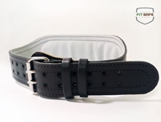 | 3120 | 2050 | 2000 | 1950 | XS |  | 0 | 0 | 0
 |  |  | 2100 | 2050 | 2000 | S |  | 0 | 0 | 0
 |  |  | 2100 | 2050 | 2000 | M |  | 0 | 0 | 0
 |  |  | 2150 | 2100 | 2050 | L |  | 0 | 0 | 0
 |  |  | 2200 | 2150 | 2100 | XL |  | 0 | 0 | 0
 |  |  | 2420 | 2380 | 2340 | XXL |  | 0 | 0 | 0
Пояс Штангиста 2х слойн, (Белый) | 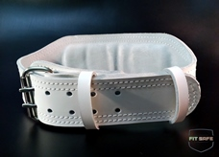 | 3220 | 2100 | 2050 | 2000 | XS |  | 0 | 0 | 0
 |  |  | 2150 | 2100 | 2050 | S |  | 0 | 0 | 0
 |  |  | 2150 | 2100 | 2050 | M |  | 0 | 0 | 0
 |  |  | 2200 | 2150 | 2100 | L |  | 0 | 0 | 0
 |  |  | 2250 | 2200 | 2150 | XL |  | 0 | 0 | 0
 |  |  | 2500 | 2450 | 2400 | XXL |  | 0 | 0 | 0
Пояс Штангиста 2х слойн, (Бордовый) | 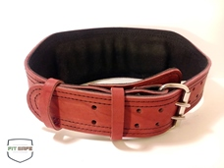 | 3120 | 2050 | 2000 | 1950 | XS |  | 0 | 0 | 0
 |  |  | 2100 | 2050 | 2000 | S |  | 0 | 0 | 0
 |  |  | 2100 | 2050 | 2000 | M |  | 0 | 0 | 0
 |  |  | 2150 | 2100 | 2050 | L |  | 0 | 0 | 0
 |  |  | 2200 | 2150 | 2100 | XL |  | 0 | 0 | 0
 |  |  | 2420 | 2380 | 2340 | XXL |  | 0 | 0 | 0
Пояс Штангиста 2х слойн, (Бежевый) |  | 3120 | 2050 | 2000 | 1950 | XS |  | 0 | 0 | 0
 |  |  | 2100 | 2050 | 2000 | S |  | 0 | 0 | 0
 |  |  | 2100 | 2050 | 2000 | M |  | 0 | 0 | 0
 |  |  | 2150 | 2100 | 2050 | L |  | 0 | 0 | 0
 |  |  | 2200 | 2150 | 2100 | XL |  | 0 | 0 | 0
 |  |  | 2420 | 2380 | 2340 | XXL |  | 0 | 0 | 0
Пояс Штангиста 3х слойн, (Красный) | 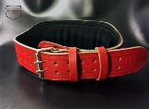 | 3520 | 2400 | 2360 | 2320 | XS |  | 0 | 0 | 0
 |  |  | 2430 | 2390 | 2360 | S |  | 0 | 0 | 0
 |  |  | 2460 | 2430 | 2400 | M |  | 0 | 0 | 0
 |  |  | 2490 | 2460 | 2430 | L |  | 0 | 0 | 0
 |  |  | 2520 | 2490 | 2450 | XL |  | 0 | 0 | 0
 |  |  | 2790 | 2750 | 2720 | XXL |  | 0 | 0 | 0
Пояс Штангиста 3х слойн, (Желтый) | 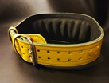 | 3520 | 2400 | 2360 | 2320 | XS |  | 0 | 0 | 0
 |  |  | 2430 | 2390 | 2360 | S |  | 0 | 0 | 0
 |  |  | 2460 | 2430 | 2400 | M |  | 0 | 0 | 0
 |  |  | 2490 | 2460 | 2430 | L |  | 0 | 0 | 0
 |  |  | 2520 | 2490 | 2450 | XL |  | 0 | 0 | 0
 |  |  | 2790 | 2750 | 2720 | XXL |  | 0 | 0 | 0
Пояс Штангиста 3х слойн, (Синий) | 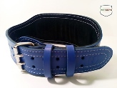 | 3520 | 2400 | 2360 | 2320 | XS |  | 0 | 0 | 0
 |  |  | 2430 | 2390 | 2360 | S |  | 0 | 0 | 0
 |  |  | 2460 | 2430 | 2400 | M |  | 0 | 0 | 0
 |  |  | 2490 | 2460 | 2430 | L |  | 0 | 0 | 0
 |  |  | 2520 | 2490 | 2450 | XL |  | 0 | 0 | 0
 |  |  | 2790 | 2750 | 2720 | XXL |  | 0 | 0 | 0
Пояс Штангиста 3х слойн, (Розовый) | 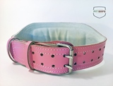 | 3520 | 2400 | 2360 | 2320 | XS |  | 0 | 0 | 0
 |  |  | 2430 | 2390 | 2360 | S |  | 0 | 0 | 0
 |  |  | 2460 | 2430 | 2400 | M |  | 0 | 0 | 0
 |  |  | 2490 | 2460 | 2430 | L |  | 0 | 0 | 0
 |  |  | 2520 | 2490 | 2450 | XL |  | 0 | 0 | 0
 |  |  | 2790 | 2750 | 2720 | XXL |  | 0 | 0 | 0
Пояс Штангиста 3х слойн, (Оранжевый) |  | 3520 | 2400 | 2360 | 2320 | XS |  | 0 | 0 | 0
 |  |  | 2430 | 2390 | 2360 | S |  | 0 | 0 | 0
 |  |  | 2460 | 2430 | 2400 | M |  | 0 | 0 | 0
 |  |  | 2490 | 2460 | 2430 | L |  | 0 | 0 | 0
 |  |  | 2520 | 2490 | 2450 | XL |  | 0 | 0 | 0
 |  |  | 2790 | 2750 | 2720 | XXL |  | 0 | 0 | 0
Пояс Штангиста 3х слойн, (Нубук) |  | 4020 | 2500 | 2460 | 2420 | XS |  | 0 | 0 | 0
 |  |  | 2530 | 2490 | 2460 | S |  | 0 | 0 | 0
 |  |  | 2560 | 2530 | 2500 | M |  | 0 | 0 | 0
 |  |  | 2590 | 2560 | 2530 | L |  | 0 | 0 | 0
 |  |  | 2620 | 2590 | 2550 | XL |  | 0 | 0 | 0
 |  |  | 2790 | 2750 | 2720 | XXL |  | 0 | 0 | 0
Пояс Штангиста 3х слойн, (Питон) | 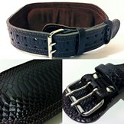 | 4020 | 2500 | 2460 | 2420 | XS |  | 0 | 0 | 0
 |  |  | 2530 | 2490 | 2460 | S |  | 0 | 0 | 0
 |  |  | 2560 | 2530 | 2500 | M |  | 0 | 0 | 0
 |  |  | 2590 | 2560 | 2530 | L |  | 0 | 0 | 0
 |  |  | 2620 | 2590 | 2550 | XL |  | 0 | 0 | 0
 |  |  | 2790 | 2750 | 2720 | XXL |  | 0 | 0 | 0
Пояс Штангиста 3х слойн, (Рептилия) |  | 4020 | 2500 | 2460 | 2420 | XS |  | 0 | 0 | 0
 |  |  | 2530 | 2490 | 2460 | S |  | 0 | 0 | 0
 |  |  | 2560 | 2530 | 2500 | M |  | 0 | 0 | 0
 |  |  | 2590 | 2560 | 2530 | L |  | 0 | 0 | 0
 |  |  | 2620 | 2590 | 2550 | XL |  | 0 | 0 | 0
 |  |  | 2790 | 2750 | 2720 | XXL |  | 0 | 0 | 0
Пояс для пауэрлифтинга 2 слоя |  | 3990 | 2400 | 2360 | 2300 | XS |  | 0 | 0 | 0
 |  |  | 2420 | 2380 | 2340 | S |  | 0 | 0 | 0
 |  |  | 2460 | 2420 | 2380 | M |  | 0 | 0 | 0
 |  |  | 2480 | 2440 | 2400 | L |  | 0 | 0 | 0
 |  |  | 2500 | 2460 | 2440 | XL |  | 0 | 0 | 0
 |  |  | 2750 | 2710 | 2683 | XXL |  | 0 | 0 | 0
Пояс для пауэрлифтинга с пряжкой-зацепом 3 слоя | 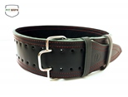 | 4220 | 2500 | 2460 | 2420 | XS |  | 0 | 0 | 0
 |  |  | 2530 | 2490 | 2460 | S |  | 0 | 0 | 0
 |  |  | 2560 | 2530 | 2500 | M |  | 0 | 0 | 0
 |  |  | 2590 | 2560 | 2530 | L |  | 0 | 0 | 0
 |  |  | 2620 | 2590 | 2550 | XL |  | 0 | 0 | 0
 |  |  | 2890 | 2850 | 2820 | XXL |  | 0 | 0 | 0
Пояс Штангиста равноширокий 2х слойн, (Черный глянец) |  | 3250 | 2100 | 2050 | 2000 | XS |  | 0 | 0 | 0
 |  |  | 2150 | 2100 | 2050 | S |  | 0 | 0 | 0
 |  |  | 2150 | 2100 | 2050 | M |  | 0 | 0 | 0
 |  |  | 2200 | 2150 | 2100 | L |  | 0 | 0 | 0
 |  |  | 2250 | 2200 | 2150 | XL |  | 0 | 0 | 0
 |  |  | 2500 | 2450 | 2400 | XXL |  | 0 | 0 | 0
Ремень жимовой, 6 см | 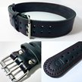 | 2590 | 1480 | 1440 | 1402 | XS |  | 0 | 0 | 0
 |  |  | 1500 | 1460 | 1420 | S |  | 0 | 0 | 0
 |  |  | 1550 | 1510 | 1470 | M |  | 0 | 0 | 0
 |  |  | 1600 | 1560 | 1520 | L |  | 0 | 0 | 0
 |  |  | 1750 | 1710 | 1670 | XL |  | 0 | 0 | 0
 |  |  | 2000 | 1960 | 1920 | XXL |  | 0 | 0 | 0
Пояс для гиревого спорта и тяжелой атлетики, с широкой спинкой 10 см | 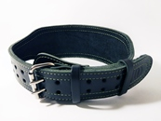 | 3250 | 1980 | 1950 | 1920 | XS |  | 0 | 0 | 0
 |  |  | 2055 | 2025 | 1990 | S |  | 0 | 0 | 0
 |  |  | 2135 | 2100 | 1930 | M |  | 0 | 0 | 0
 |  |  | 2210 | 2170 | 2130 | L |  | 0 | 0 | 0
 |  |  | 2281 | 2220 | 2175 | XL |  | 0 | 0 | 0
 |  |  | 2500 | 2390 | 2345 | XXL |  | 0 | 0 | 0
Манжеты на ноги «Стандарт», пара | 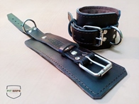 | 2050 | 1280 | 1240 | 1205 |  |  | 0 | 0 | 0

Манжеты на ноги усиленные черные, пара | 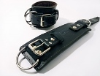 | 2030 | 1350 | 1310 | 1270 |  |  | 0 | 0 | 0

Манжеты на ноги усиленные бежевые, пара |  | 2030 | 1350 | 1310 | 1270 |  |  | 0 | 0 | 0

Манжеты на ноги усиленные коричневые, пара |  | 2030 | 1350 | 1310 | 1270 |  |  | 0 | 0 | 0

Манжеты на ноги усиленные (розовые, салатовые, синие, красные, питон, рептилия), пара |  | 2520 | 1650 | 1590 | 1315 |  |  | 0 | 0 | 0

Манжеты на ноги для кинезиотерапии (пара) (черные, зеленые, бордовые, коричневые) |  | 2650 | 1690 | 1640 | 1610 | 11*32 см |  | 0 | 0 | 0

Манжеты для кинезиотерапии со съемными подушками (пара) |  | 2950 | 1950 | 1900 | 1860 | 11*32 см |  | 0 | 0 | 0

Пояс для отягощений "Профи-1" | 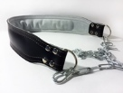 | 1920 | 1320 | 1280 | 1250 | 80 см, цепь 1 м |  | 0 | 0 | 0

Пояс для отягощений "Профи - 3" | 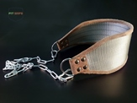 | 1700 | 1250 | 1200 | 1150 | 80 см, цепь 1 м |  | 0 | 0 | 0

Ремешок (хомут) для отягощения на пояс |  | 750 | 480 | 440 | 420 | Универсальный |  | 0 | 0 | 0

Шейный тренажер, «Комфорт» кожа (собственная разработка) | 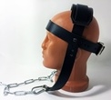 | 1550 | 1050 | 1000 | 950 | Универсальный |  | 0 | 0 | 0

Лямки для тяги брезент, 1 пара | 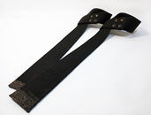 | 260 | 180 | 175 | 170 | Длина 58 см |  | 0 | 0 | 0

Лямки для тяги кожи 1 слой, пара | 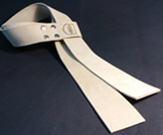 | 350 | 210 | 200 | 195 | Длина 58 см |  | 0 | 0 | 0

Лямки для тяги кожи 2 слоя, пара | 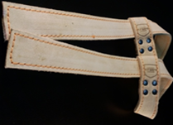 | 650 | 410 | 400 | 390 | Длина 58 см |  | 0 | 0 | 0

Утяжелители 1 кг (пара) | 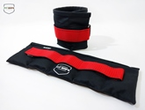 | 1280 | 790 | 750 | 720 |  |  | 0 | 0 | 0

Утяжелители 1.5 кг (пара) |  | 1600 | 1100 | 1050 | 1010 |  |  | 0 | 0 | 0

Утяжелители 2 кг (пара) | 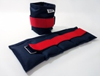 | 1950 | 1280 | 1250 | 1200 |  |  | 0 | 0 | 0

Жилет - утяжелитель "стандарт", 10 кг | 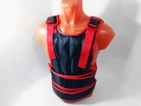 | 4800 | 3700 | 3600 | 3500 | М |  | 0 | 0 | 0

 |  |  |  |  |  | L |  | 0 | 0 | 0

 |  |  |  |  |  | XL |  | 0 | 0 | 0

Жилет - утяжелитель "Спецназ", 10 кг | 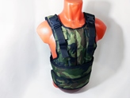 | 4800 | 3700 | 3600 | 3500 | M |  | 0 | 0 | 0

Брелок Fitsafe большой | 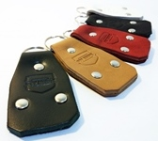 | 140 | 75 | 70 | 65 | 8,5*4,5 см |  | 0 | 0 | 0

Брелок Fitsafe малый | 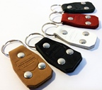 | 120 | 72 | 67 | 60 |  |  | 0 | 0 | 0

 |  |  |  |  |  | Итог |  | 0 | 0 | 0

Прайс-лист на дизайнерские гири BruttoBells (по наличию просьба уточнять и бронировать заранее, до принятия оплаты от клиента)
Гиря-колокол, 1 шт | 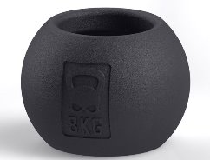 | 3080 | 2460 | 2400 | 2310 |  |  | 0 | 0 | 0

«Кот», 8 кг | 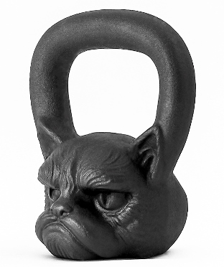 | 3080 | 2460 | 2400 | 2310 |  |  | 0 | 0 | 0

«Медвед», 8 кг | 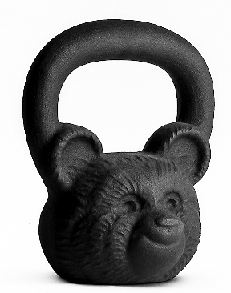 | 3080 | 2460 | 2400 | 2310 |  |  | 0 | 0 | 0

«Бульдог» 16 кг | 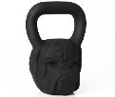 | 5060 | 4040 | 3920 | 3795 |  |  | 0 | 0 | 0

«Горилла-мини» 16 кг |  | 5060 | 4040 | 3920 | 3795 |  |  | 0 | 0 | 0

"Спартанец" 23 кг | 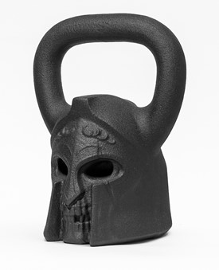 | 6600 | 5390 | 5190 | 4950 |  |  | 0 | 0 | 0

"Горилла" 24 кг | 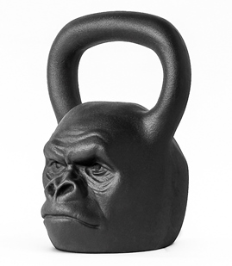 | 7150 | 5720 | 5630 | 5362 |  |  | 0 | 0 | 0

«Череп» 24 кг | 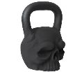 | 7150 | 5720 | 5630 | 5362 |  |  | 0 | 0 | 0

«Тигр» 24 кг | 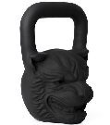 | 7150 | 5720 | 5630 | 5362 |  |  | 0 | 0 | 0

«Горилла» 32 кг | 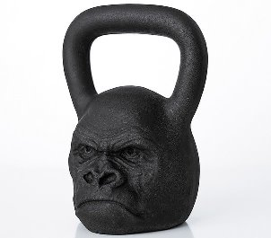 | 9240 | 7390 | 7250 | 6930 |  |  | 0 | 0 | 0

 |  |  |  |  |  | Итог |  | 0 | 0 | 0

